상품제안서
볼빅비비드3알+에폭시볼마커자석클립2set+골프파우치 | 상품코드: S27667

 |  |  |  |  |  |  | 02-713-8555 | www.synergygift.co.kr
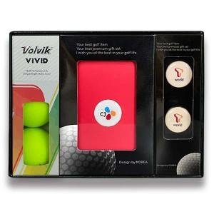

【상세/제작정보】

【인쇄/포장옵션】 | 풀칼라 / 포장지포장

【공급단가】 | 수량 | 50~ | 100~ | 500~ | 1,000~ | 2,000~
*VAT별도 | 단가 | 26,590원 | 25,610원 | 24,620원 | 23,640원 | 23,040원

【상품 URL】 | https://www.synergygift.co.kr:443/src/goods_detail.php?gdno=27667

